Guia
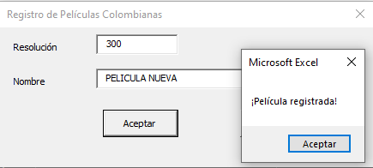
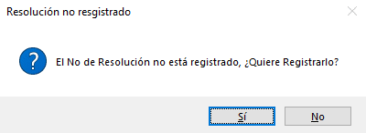
 |  | PROCESO GESTION Y RECAUDO DE RECURSOS | Código | GR-GU-1
 |  |  | Fecha | 2022-05-31
 |  | Guía para informe de ventas de distribuidores | Versión | 1

Ingresar el NIT, y el formulario trae el nombre y el digito de verificación
1. | Datos del Distribuidor

Información del distribuidor.

 | Si el NIT no está registrado tenga en cuenta los siguientes pasos:
 | Dar clic en Si
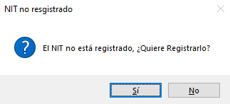

 | Al dar clic en la opción Si aparecerá el siguiente formulario, ingrese la razón social/ nombre del distribuidor según corresponda
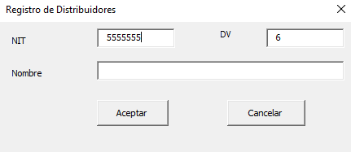
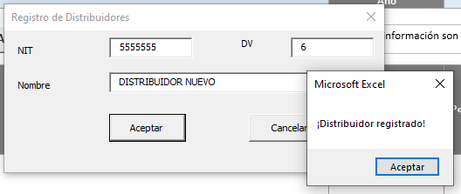

2. | Trimestre
 | Seleccione el trimestre y año que va a informar

3. | Botones agregar y eliminar filas

 | Agregar filas en medio de las filas existentes
 | a. Ingrese el número de filas a insertar,
 | b. Seleccione toda la fila donde desea insertarlas
 | c. Haga clic en el botón Agregar
 | En el ejemplo se desea insertar 1 fila y se selecciona la fila 14, ubicación dónde se quiere agregar la fila:

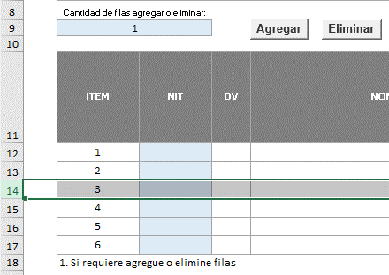

 | Eliminar filas
 | Seleccione las filas a eliminar y haga clic en el botón eliminar
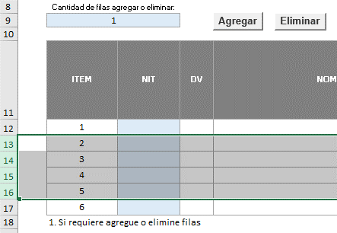

Nota: Si no se seleccionan las filas los botones Agregar y Eliminar, ejecutaran la acción a partir de la ultima fila.

3. | Datos de los Exhibidores

 | Ingrese el NIT y el formulario traerá el digito de verificación y el nombre del exhibidor, sino existe ese NIT se puede registrar:

 | Al dar clic en la opción Si aparecerá el siguiente formulario, ingrese la razón social/ nombre del exhibidor según corresponda
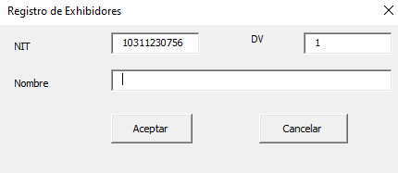
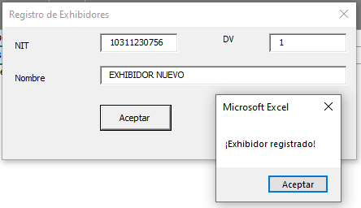

4. | Ingresar información de ventas relacionada con las películas No Colombianas
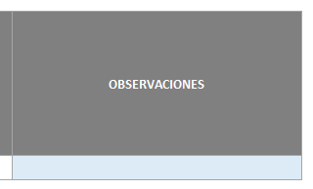

5. | Ingresar información de ventas relacionada con las películas Colombianas

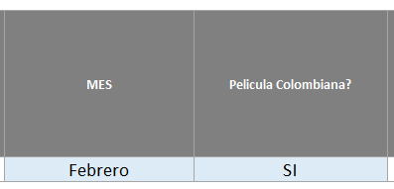

5.1 | Consulte el número de la resolución en la hoja "ListadoPelCol", si el número de resolución de producto nacional no existe tenga en cuenta los siguientes pasos

InformeVentasDistr
 |  |  |  | PROCESO GESTION Y RECAUDO DE RECURSOS Informe de ventas de distribuidores |  |  |  |  |  | Código Fecha Versión | GR-FO-15 31/05/2022 1

NIT |  |  |  | DV

Nombre del Distribuidor

Nota: Los campos habilitados para el ingreso de información son los de color azul.
Trimestre |  |  |  | Año
Cantidad de filas agregar o eliminar:
0

ITEM | NIT | DV | NOMBRE EXHIBIDOR | MES | Pelicula Colombiana? | PELÍCULA NO COLOMBIANA VALOR PAGADO POR EL EXHIBIDOR AL DISTRIBUIDOR (INGRESO DEL DISTRIBUIDOR) | PELÍCULA NO COLOMBIANA VALOR RETENIDO POR EL EXHIBIDOR AL DISTRIBUIDOR (CUOTA CDC A CARGO DEL DISTRIBUIDOR) | PELÍCULA COLOMBIANA NÚMERO RESOLUCIÓN DE PRODUCTO NACIONAL | PELÍCULA COLOMBIANA TÍTULO DE LA PELÍCULA | PELÍCULA COLOMBIANA VALOR PAGADO POR EL EXHIBIDOR AL DISTRIBUIDOR ( INGRESO DISTRIBUIDOR ) | OBSERVACIONES
1
1. Si requiere agregue o elimine filas

